Ciclo 1
Requerimiento: HU066 - Límite Máximo Cash In moneda extranjera
Objetivo |  |  | Fecha Inicio | 17-Jun-22
Testers
No. Ciclo
No. Caso | Descripción | Requisitos previos | Estatus | Pasos de ejecución | Resultados Esperados | Resultados Obtenidos | Evidencias
1 | Transacciones tipo POS
1.1 | Permitir Transacción para un cuenta habiente de una colectiva. | 1.- Contar con acceso y permisos necesarios para Central Administrativa Datos de la prueba___________________________ Colectiva: Prueba SAAS Tarjeta: 9900012000263004 Monto: $45.50 Saldo Actual SaaS: $945.50 Saldo Actual TH: $1,714.80 | Exitoso | 1.- Buscar un medio de acceso que corresponda a una colectiva de tipo Cliente Cacao. 2.- En el tramatizador, realizar una transacción de tipo POS. 3.- Asignar el número de tarjeta, así como el monto deseado. 4.- Ejecutar la transacción, mediante el botón "Enviar Operación". | La transacción deberá ser autorizada, siempre y cuando el monto no exceda el saldo actual de la cuenta. | { "Prioridad": "100", "Mensaje": { "Nombre": "", "IdMovimiento": "", "Moneda": "484", "Importe": "45.5", "CodigoProceso": "000000", "InstitucionBeneficiaria": "", "ConceptoPago": "", "Telefono": "", "ClaveRastreo": "", "NumeroCuenta": "", "NumeroAfiliacionComercio": "6310437", "POSEntryMode": "050", "TipoManufactura": "", "Tarjeta": "9900012000263004", "MedioAcceso": "", "CuentaBeneficiario": "", "RfcCurpBeneficiario": "", "NombreComercio": "MERCADO PAGO XICO CITY M EX", "CodigoRespuesta": "00", "MCC": "5969", "ClaveMovimiento": "PB46", "FechaHora": "2022/06/20 15:07:49", "TipoMedioAcceso": "", "NombreOrdenante": "", "ReferenciaNumerica": "", "NumeroAutorizacion": "001893", "InstitucionOrdenante": "" }, "ID_Colectiva": 148552, "Reintentos": "3", "ID_Operacion": 223721, "URL": "https://webhook.site/3d37e5a7-acd5-45a4-8d9c-07ae2378f5a6" } | 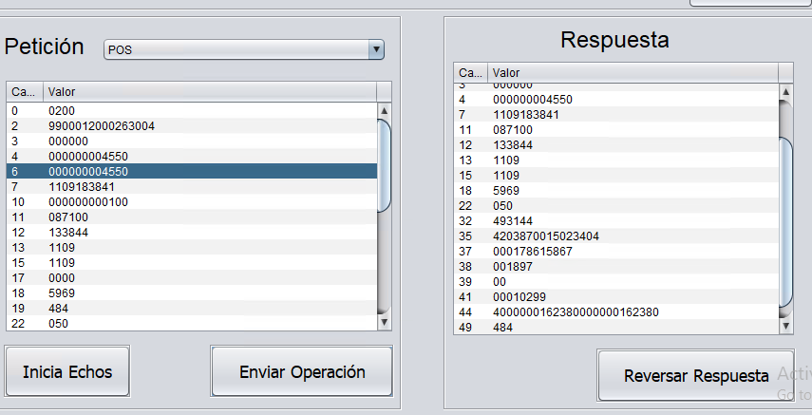
1.2 | Rechazar Transacción para un cuenta habiente de una colectiva. | 1.- Contar con acceso y permisos necesarios para Central Administrativa Datos de la prueba___________________________ Colectiva: Prueba SAAS Tarjeta: 9900012000263004 Monto: $1,000.00 Saldo Actual SaaS: $900.00 Saldo Actual TH: $1,669.30 | Exitoso | 1.- Buscar un medio de acceso que corresponda a una colectiva de tipo Cliente Cacao. 2.- En el tramatizador, realizar una transacción de tipo POS. 3.- Asignar el número de tarjeta, así como el monto deseado. 4.- Ejecutar la transacción, mediante el botón "Enviar Operación". | La transacción deberá ser rechazada, dado que el monto excede el saldo actual de la cuenta. | Rechazada: [2022-06-20 15:18:43.260] [ERROR] [ID_Mensaje:02101109133844400000100010299087100000178615867] Mensaje ISO8583 - NO SE DETIENE LA OPERACION PERO NO SE PUDO DECODIFICAR EL CAMPO 48 [2022-06-20 15:18:43.260] [ERROR] [ID_Mensaje:02101109133844400000100010299087100000178615867]For input string: " " [2022-06-20 15:18:43.260] [ERROR] [ID_Mensaje:02101109133844400000100010299087100000178615867] El Mensaje ISO recibido no tiene el Campo [108] definido. [2022-06-20 15:18:43.260] [ERROR] [ID_Mensaje:02101109133844400000100010299087100000178615867] ejecutaRegla(): Respuesta de la Regla [regla_ValidaMedioAcceso]: REGLA AUTORIZADA [2022-06-20 15:18:43.291] [ERROR] [ID_Mensaje:02101109133844400000100010299087100000178615867] insertaDetallesPoliza(): 1016-SALDO INSUFICIENTE EN CUENTA DE CLIENTE CACAO; ID_Cuenta: 682721, ID_Colectiva:148552, ID_TipoColectiva:34, ID_TipoCuenta:73, ID_CadenaComercial:148552 [2022-06-20 15:18:43.291] [ERROR] [ID_Mensaje:02101109133844400000100010299087100000178615867]autorizador.Exceptions.SaldoInsuficienteException: LA CUENTA NO TIENE SALDO SUFICIENTE PARA GENERAR EL MOVIMIENTO SOLICITADO [2022-06-20 15:18:43.291] [ERROR] [ID_Mensaje:02101109133844400000100010299087100000178615867] Poliza no creada: COMPRA SaaS Codigo de Respuesta: 51 [2022-06-20 15:18:43.291] [ERROR] [ID_Mensaje:02101109133844400000100010299087100000178615867] autorizaOperacion(): autorizador.Exceptions.AutorizadorGenericException: [ID_Mensaje:02101109133844400000100010299087100000178615867] Ocurrio un error al Ejecutar el Evento [SAAS01] No se generaron Polizas que reversar [2022-06-20 15:18:43.291] [ERROR] El Evento+MTI :isoPlugInEVERTEC12730210 , Responde con el Formato por Default | 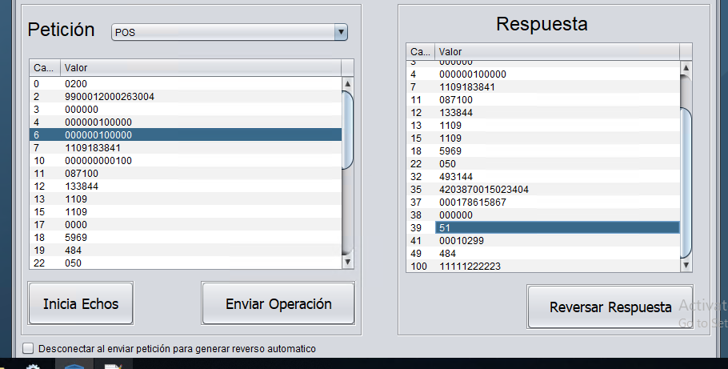
1.3 | Permitir Transacción para un cuenta habiente de una empresa. | 1.- Contar con acceso y permisos necesarios para Central Administrativa Datos de la prueba___________________________ Colectiva: Prueba SAAS Tarjeta: 9900012036066218 Monto: $49.00 Saldo Actual SaaS: $900.00 Saldo Actual TH: $349.00 | Exitoso | 1.- Buscar un medio de acceso que corresponda a una colectiva de tipo Empresa. 2.- En el tramatizador, realizar una transacción de tipo POS. 3.- Asignar el número de tarjeta, así como el monto deseado. 4.- Ejecutar la transacción, mediante el botón "Enviar Operación". | La transacción deberá ser autorizada, siempre y cuando el monto no exceda el saldo actual de la cuenta. | { "Prioridad": "100", "Mensaje": { "Nombre": "", "IdMovimiento": "", "Moneda": "484", "Importe": "49.0", "CodigoProceso": "000000", "SegundoApellido": "", "NombreBeneficiario": "", "PrimerApellido": "", "RfcCurpOrdenante": "", "Correo": "", "InstitucionBeneficiaria": "", "ConceptoPago": "", "Telefono": "", "ClaveRastreo": "", "NumeroCuenta": "", "NumeroAfiliacionComercio": "6310437", "POSEntryMode": "050", "TipoManufactura": "", "Tarjeta": "9900012036066218", "MedioAcceso": "", "CuentaBeneficiario": "", "RfcCurpBeneficiario": "", "NombreComercio": "MERCADO PAGO XICO CITY M EX", "CodigoRespuesta": "00", "MCC": "5969", "ClaveMovimiento": "PB46", "FechaHora": "2022/06/20 15:52:29", "TipoMedioAcceso": "", "NombreOrdenante": "", "ReferenciaNumerica": "", "NumeroAutorizacion": "001894", "InstitucionOrdenante": "" }, "ID_Colectiva": 212098, "Reintentos": "3", "ID_Operacion": 223723, "URL": "https://webhook.site/3d37e5a7-acd5-45a4-8d9c-07ae2378f5a6" } | 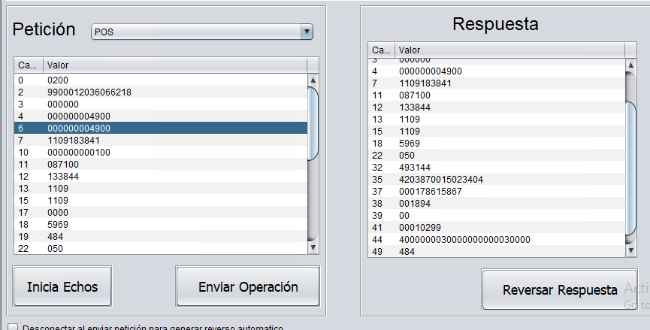
1.4 | Rechazar Transacción para un cuenta habiente de una empresa. | 1.- Contar con acceso y permisos necesarios para Central Administrativa Datos de la prueba___________________________ Colectiva: Prueba SAAS Tarjeta: 9900012036066218 Monto: $1,000.00 Saldo Actual SaaS: $851.00 Saldo Actual TH: $300.00 | Exitoso | 1.- Buscar un medio de acceso que corresponda a una colectiva de tipo Empresa. 2.- En el tramatizador, realizar una transacción de tipo POS. 3.- Asignar el número de tarjeta, así como el monto deseado. 4.- Ejecutar la transacción, mediante el botón "Enviar Operación". | La transacción deberá ser rechazada, dado que el monto excede el saldo actual de la cuenta. | Rechazada: 2022-06-20 15:57:51.229] [ERROR] [ID_Mensaje:02101109133844400000100010299087100000178615867] Mensaje ISO8583 - NO SE DETIENE LA OPERACION PERO NO SE PUDO DECODIFICAR EL CAMPO 48 [2022-06-20 15:57:51.229] [ERROR] [ID_Mensaje:02101109133844400000100010299087100000178615867]For input string: " " [2022-06-20 15:57:51.229] [ERROR] [ID_Mensaje:02101109133844400000100010299087100000178615867] El Mensaje ISO recibido no tiene el Campo [108] definido. [2022-06-20 15:57:51.229] [ERROR] [ID_Mensaje:02101109133844400000100010299087100000178615867] ejecutaRegla(): Respuesta de la Regla [regla_ValidaMedioAcceso]: REGLA AUTORIZADA [2022-06-20 15:57:51.245] [ERROR] [ID_Mensaje:02101109133844400000100010299087100000178615867] insertaDetallesPoliza(): 1016-SALDO INSUFICIENTE EN CUENTA DE CLIENTE CUENTAHABIENTE; ID_Cuenta: 1015525, ID_Colectiva:212100, ID_TipoColectiva:10, ID_TipoCuenta:3, ID_CadenaComercial:212098 [2022-06-20 15:57:51.245] [ERROR] [ID_Mensaje:02101109133844400000100010299087100000178615867]autorizador.Exceptions.SaldoInsuficienteException: LA CUENTA NO TIENE SALDO SUFICIENTE PARA GENERAR EL MOVIMIENTO SOLICITADO [2022-06-20 15:57:51.260] [ERROR] [ID_Mensaje:02101109133844400000100010299087100000178615867] Poliza no creada: COMPRA SaaS Codigo de Respuesta: 51 [2022-06-20 15:57:51.260] [ERROR] [ID_Mensaje:02101109133844400000100010299087100000178615867] autorizaOperacion(): autorizador.Exceptions.AutorizadorGenericException: [ID_Mensaje:02101109133844400000100010299087100000178615867] Ocurrio un error al Ejecutar el Evento [SAAS01] No se generaron Polizas que reversar [2022-06-20 15:57:51.260] [ERROR] El Evento+MTI :isoPlugInEVERTEC12730210 , Responde con el Formato por Default | 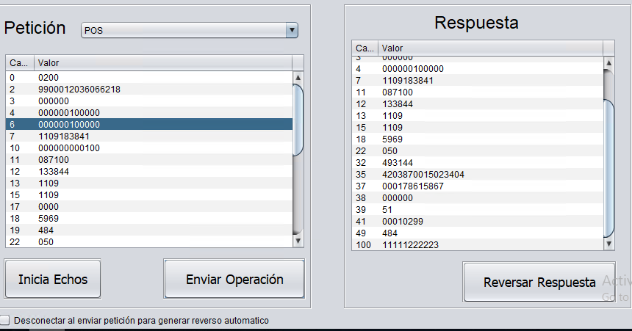
1.5 | Permitir Transacción para un cuenta habiente de una subempresa. | 1.- Contar con acceso y permisos necesarios para Central Administrativa Datos de la prueba___________________________ Colectiva: Prueba SAAS Tarjeta: 9900012048767691 Monto: $ 3.03 Saldo Actual SaaS: $851.00 Saldo Actual TH: $43.03 | Exitoso | 1.- Buscar un medio de acceso que corresponda a una colectiva de tipo Subempresa. 2.- En el tramatizador, realizar una transacción de tipo POS. 3.- Asignar el número de tarjeta, así como el monto deseado. 4.- Ejecutar la transacción, mediante el botón "Enviar Operación". | La transacción deberá ser autorizada, siempre y cuando el monto no exceda el saldo actual de la cuenta. | { "Prioridad": "100", "Mensaje": { "Nombre": "", "IdMovimiento": "", "Moneda": "484", "Importe": "3.03", "CodigoProceso": "000000", "SegundoApellido": "", "NombreBeneficiario": "", "PrimerApellido": "", "RfcCurpOrdenante": "", "Correo": "", "InstitucionBeneficiaria": "", "ConceptoPago": "", "Telefono": "", "ClaveRastreo": "", "NumeroCuenta": "", "NumeroAfiliacionComercio": "6310437", "POSEntryMode": "050", "TipoManufactura": "", "Tarjeta": "9900012048767691", "MedioAcceso": "", "CuentaBeneficiario": "", "RfcCurpBeneficiario": "", "NombreComercio": "MERCADO PAGO XICO CITY M EX", "CodigoRespuesta": "00", "MCC": "5969", "ClaveMovimiento": "PB46", "FechaHora": "2022/06/20 16:07:46", "TipoMedioAcceso": "", "NombreOrdenante": "", "ReferenciaNumerica": "", "NumeroAutorizacion": "001895", "InstitucionOrdenante": "" }, "ID_Colectiva": 212099, "Reintentos": "3", "ID_Operacion": 223728, "URL": "https://webhook.site/3d37e5a7-acd5-45a4-8d9c-07ae2378f5a6" } | 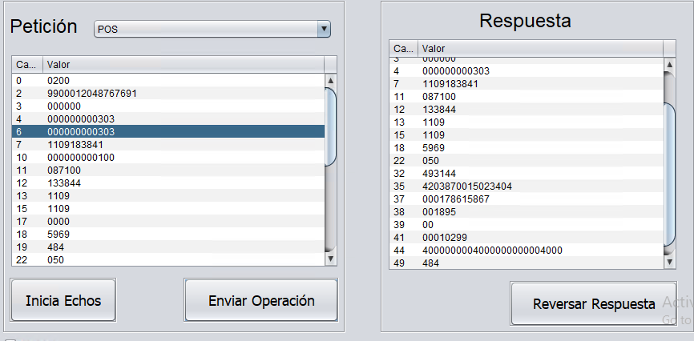
1.6 | Rechazar Transacción para un cuenta habiente de una subempresa. | 1.- Contar con acceso y permisos necesarios para Central Administrativa Datos de la prueba___________________________ Colectiva: Prueba SAAS Tarjeta: 9900012048767691 Monto: $ 900 Saldo Actual SaaS: $847.97 Saldo Actual TH: $40.00 | Exitoso | 1.- Buscar un medio de acceso que corresponda a una colectiva de tipo Subempresa. 2.- En el tramatizador, realizar una transacción de tipo POS. 3.- Asignar el número de tarjeta, así como el monto deseado. 4.- Ejecutar la transacción, mediante el botón "Enviar Operación". | La transacción deberá ser rechazada, dado que el monto excede el saldo actual de la cuenta. | Rechazada: [2022-06-20 16:11:48.967] [ERROR] [ID_Mensaje:02101109133844400000100010299087100000178615867] Mensaje ISO8583 - NO SE DETIENE LA OPERACION PERO NO SE PUDO DECODIFICAR EL CAMPO 48 [2022-06-20 16:11:48.967] [ERROR] [ID_Mensaje:02101109133844400000100010299087100000178615867]For input string: " " [2022-06-20 16:11:48.967] [ERROR] [ID_Mensaje:02101109133844400000100010299087100000178615867] El Mensaje ISO recibido no tiene el Campo [108] definido. [2022-06-20 16:11:48.982] [ERROR] [ID_Mensaje:02101109133844400000100010299087100000178615867] ejecutaRegla(): Respuesta de la Regla [regla_ValidaMedioAcceso]: REGLA AUTORIZADA [2022-06-20 16:11:48.998] [ERROR] [ID_Mensaje:02101109133844400000100010299087100000178615867] insertaDetallesPoliza(): 1016-SALDO INSUFICIENTE EN CUENTA DE CLIENTE CUENTAHABIENTE; ID_Cuenta: 1015531, ID_Colectiva:212101, ID_TipoColectiva:10, ID_TipoCuenta:3, ID_CadenaComercial:212099 [2022-06-20 16:11:48.998] [ERROR] [ID_Mensaje:02101109133844400000100010299087100000178615867]autorizador.Exceptions.SaldoInsuficienteException: LA CUENTA NO TIENE SALDO SUFICIENTE PARA GENERAR EL MOVIMIENTO SOLICITADO [2022-06-20 16:11:48.998] [ERROR] [ID_Mensaje:02101109133844400000100010299087100000178615867] Poliza no creada: COMPRA SaaS Codigo de Respuesta: 51 [2022-06-20 16:11:48.998] [ERROR] [ID_Mensaje:02101109133844400000100010299087100000178615867] autorizaOperacion(): autorizador.Exceptions.AutorizadorGenericException: [ID_Mensaje:02101109133844400000100010299087100000178615867] Ocurrio un error al Ejecutar el Evento [SAAS01] No se generaron Polizas que reversar [2022-06-20 16:11:48.998] [ERROR] El Evento+MTI :isoPlugInEVERTEC12730210 , Responde con el Formato por Default | 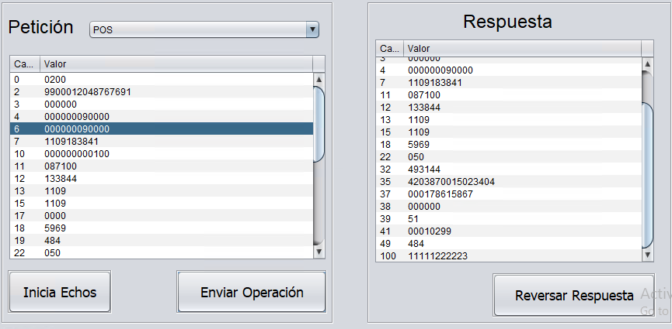
2 | Transacciones tipo ATM
2.1 | Permitir Transacción para un cuenta habiente de una colectiva. | 1.- Contar con acceso y permisos necesarios para Central Administrativa Datos de la prueba___________________________ Colectiva: Prueba SAAS Tarjeta: 9900012000263004 Monto: $100.00 Saldo Actual SaaS: $1,047.50 Saldo Actual TH: $1,814.80 | Exitoso | 1.- Buscar un medio de acceso que corresponda a una colectiva de tipo Cliente Cacao. 2.- En el tramatizador, realizar una transacción de tipo ATM. 3.- Asignar el número de tarjeta, así como el monto deseado. 4.- Ejecutar la transacción, mediante el botón "Enviar Operación". | La transacción deberá ser autorizada, siempre y cuando el monto no exceda el saldo actual de la cuenta. | { "ImporteOrigenMovimiento": "100.0000", "MonedaOrigenMovimiento": "484", "NumeroAfiliacionComercio": "0000000", "DescripcionComercio": "Member Financial Instis", "PaisComercio": "484", "DescripcionPais": "México", "SaldoDespuesMovimiento": "1712.80", "ClaveMovimiento": "PB49", "MCC": "6011", "EstatusPostOperacion": "004", "DescripcionPostOperacion": "EN TRANSITO", "Autorizacion": "001889", "IDMovimiento": "1393329", "FechaMovimiento": "2022-06-20 14:12:00", "ConceptoMovimiento": "RETIRO ATM SaaS", "TipoMovimientoCargoAbono": "Cargo", "ImporteMovimiento": "100.0000", "MonedaMovimiento": "MXN", "Referencia": "", "Observaciones": "" }
2.2 | Rechazar Transacción para un cuenta habiente de una colectiva. | 1.- Contar con acceso y permisos necesarios para Central Administrativa Datos de la prueba___________________________ Colectiva: Prueba SAAS Tarjeta: 9900012000263004 Monto: $2,000.00 Saldo Actual SaaS: $947.50 Saldo Actual TH: $1,714.80 | Exitoso | 1.- Buscar un medio de acceso que corresponda a una colectiva de tipo Cliente Cacao. 2.- En el tramatizador, realizar una transacción de tipo ATM. 3.- Asignar el número de tarjeta, así como el monto deseado. 4.- Ejecutar la transacción, mediante el botón "Enviar Operación". | La transacción deberá ser rechazada, dado que el monto excede el saldo actual de la cuenta. | [2022-06-20 14:16:00.188] [ERROR] [ID_Mensaje:02101109103206400000112345678094003085000100001] Mensaje ISO8583 - NO SE DETIENE LA OPERACION PERO NO SE PUDO DECODIFICAR EL CAMPO 48 [2022-06-20 14:16:00.188] [ERROR] [ID_Mensaje:02101109103206400000112345678094003085000100001]null [2022-06-20 14:16:00.188] [ERROR] [ID_Mensaje:02101109103206400000112345678094003085000100001] El Mensaje ISO recibido no tiene el Campo [108] definido. [2022-06-20 14:16:00.188] [ERROR] [ID_Mensaje:02101109103206400000112345678094003085000100001] Ocurrio un Error al Obtenet los Tokens del Mensaje ISO8583 , Token :@TKNC6_1, SubElement : 1, LosValores : MCC01105S MCC01105S [2022-06-20 14:16:00.188] [ERROR] [ID_Mensaje:02101109103206400000112345678094003085000100001] Ocurrio un Error al Obtenet los Tokens del Mensaje ISO8583 , Token :@TKNC6_2, SubElement : 2, LosValores : MCC01105S MCC01105S [2022-06-20 14:16:00.219] [ERROR] [ID_Mensaje:02101109103206400000112345678094003085000100001] insertaDetallesPoliza(): 1016-SALDO INSUFICIENTE EN CUENTA DE CLIENTE CUENTAHABIENTE; ID_Cuenta: 668435, ID_Colectiva:148553, ID_TipoColectiva:10, ID_TipoCuenta:3, ID_CadenaComercial:148552 [2022-06-20 14:16:00.219] [ERROR] [ID_Mensaje:02101109103206400000112345678094003085000100001]autorizador.Exceptions.SaldoInsuficienteException: LA CUENTA NO TIENE SALDO SUFICIENTE PARA GENERAR EL MOVIMIENTO SOLICITADO [2022-06-20 14:16:00.219] [ERROR] [ID_Mensaje:02101109103206400000112345678094003085000100001] Poliza no creada: RETIRO ATM SaaS Codigo de Respuesta: 51 [2022-06-20 14:16:00.219] [ERROR] [ID_Mensaje:02101109103206400000112345678094003085000100001] autorizaOperacion(): autorizador.Exceptions.AutorizadorGenericException: [ID_Mensaje:02101109103206400000112345678094003085000100001] Ocurrio un error al Ejecutar el Evento [SAAS03] No se generaron Polizas que reversar
2.3 | Permitir Transacción para un cuenta habiente de una empresa. | 1.- Contar con acceso y permisos necesarios para Central Administrativa Datos de la prueba___________________________ Colectiva: Empresa Debito Prueba SAAS Tarjeta: 9900012011858860 Monto: $4.50 Saldo Actual SaaS: $1,057.00 Saldo Actual TH: $500.00 | Exitoso | 1.- Buscar un medio de acceso que corresponda a una colectiva de tipo Empresa. 2.- En el tramatizador, realizar una transacción de tipo ATM. 3.- Asignar el número de tarjeta, así como el monto deseado. 4.- Ejecutar la transacción, mediante el botón "Enviar Operación". | La transacción deberá ser autorizada, siempre y cuando el monto no exceda el saldo actual de la cuenta. | { "ImporteOrigenMovimiento": "4.5000", "MonedaOrigenMovimiento": "484", "NumeroAfiliacionComercio": "0000000", "DescripcionComercio": "Member Financial Instis", "PaisComercio": "484", "DescripcionPais": "México", "SaldoDespuesMovimiento": "495.50", "ClaveMovimiento": "PB49", "MCC": "6011", "EstatusPostOperacion": "004", "DescripcionPostOperacion": "EN TRANSITO", "Autorizacion": "001887", "IDMovimiento": "1393324", "FechaMovimiento": "2022-06-20 13:43:44", "ConceptoMovimiento": "RETIRO ATM SaaS", "TipoMovimientoCargoAbono": "Cargo", "ImporteMovimiento": "4.5000", "MonedaMovimiento": "MXN", "Referencia": "", "Observaciones": "" } | 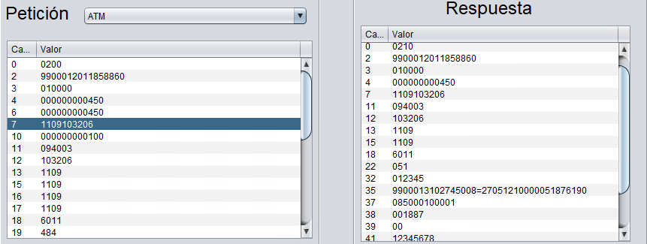
2.4 | Rechazar Transacción para un cuenta habiente de una empresa. | 1.- Contar con acceso y permisos necesarios para Central Administrativa Datos de la prueba___________________________ Colectiva: Empresa Debito Prueba SAAS Tarjeta: 9900012011858860 Monto: $1,000.00 Saldo Actual SaaS: $1,052.50 Saldo Actual TH: $495.50 | Exitoso | 1.- Buscar un medio de acceso que corresponda a una colectiva de tipo Empresa. 2.- En el tramatizador, realizar una transacción de tipo ATM. 3.- Asignar el número de tarjeta, así como el monto deseado. 4.- Ejecutar la transacción, mediante el botón "Enviar Operación". | La transacción deberá ser rechazada, dado que el monto excede el saldo actual de la cuenta. | 2022-06-20 13:50:28.595] [ERROR] [ID_Mensaje:02101109103206400000112345678094003085000100001] Mensaje ISO8583 - NO SE DETIENE LA OPERACION PERO NO SE PUDO DECODIFICAR EL CAMPO 48 [2022-06-20 13:50:28.595] [ERROR] [ID_Mensaje:02101109103206400000112345678094003085000100001]null [2022-06-20 13:50:28.595] [ERROR] [ID_Mensaje:02101109103206400000112345678094003085000100001] El Mensaje ISO recibido no tiene el Campo [108] definido. [2022-06-20 13:50:28.595] [ERROR] [ID_Mensaje:02101109103206400000112345678094003085000100001] Ocurrio un Error al Obtenet los Tokens del Mensaje ISO8583 , Token :@TKNC6_1, SubElement : 1, LosValores : MCC01105S MCC01105S [2022-06-20 13:50:28.595] [ERROR] [ID_Mensaje:02101109103206400000112345678094003085000100001] Ocurrio un Error al Obtenet los Tokens del Mensaje ISO8583 , Token :@TKNC6_2, SubElement : 2, LosValores : MCC01105S MCC01105S [2022-06-20 13:50:28.626] [ERROR] [ID_Mensaje:02101109103206400000112345678094003085000100001] insertaDetallesPoliza(): 1016-SALDO INSUFICIENTE EN CUENTA DE CLIENTE CUENTAHABIENTE; ID_Cuenta: 1015543, ID_Colectiva:212103, ID_TipoColectiva:10, ID_TipoCuenta:3, ID_CadenaComercial:212098 [2022-06-20 13:50:28.626] [ERROR] [ID_Mensaje:02101109103206400000112345678094003085000100001]autorizador.Exceptions.SaldoInsuficienteException: LA CUENTA NO TIENE SALDO SUFICIENTE PARA GENERAR EL MOVIMIENTO SOLICITADO [2022-06-20 13:50:28.626] [ERROR] [ID_Mensaje:02101109103206400000112345678094003085000100001] Poliza no creada: RETIRO ATM SaaS Codigo de Respuesta: 51 [2022-06-20 13:50:28.626] [ERROR] [ID_Mensaje:02101109103206400000112345678094003085000100001] autorizaOperacion(): autorizador.Exceptions.AutorizadorGenericException: [ID_Mensaje:02101109103206400000112345678094003085000100001] Ocurrio un error al Ejecutar el Evento [SAAS03] No se generaron Polizas que reversar [
2.5 | Permitir Transacción para un cuenta habiente de una subempresa. | 1.- Contar con acceso y permisos necesarios para Central Administrativa Datos de la prueba___________________________ Colectiva: Subempresa Debito Prueba SAAS Tarjeta: 9900012046474446 Monto:$5.00 Saldo Actual SaaS $1,052.50 Saldo Actual TH: $500.00 | Exitoso | 1.- Buscar un medio de acceso que corresponda a una colectiva de tipo Subempresa. 2.- En el tramatizador, realizar una transacción de tipo ATM. 3.- Asignar el número de tarjeta, así como el monto deseado. 4.- Ejecutar la transacción, mediante el botón "Enviar Operación". | La transacción deberá ser autorizada, siempre y cuando el monto no exceda el saldo actual de la cuenta. | { "ImporteOrigenMovimiento": "5.0000", "MonedaOrigenMovimiento": "484", "NumeroAfiliacionComercio": "0000000", "DescripcionComercio": "Member Financial Instis", "PaisComercio": "484", "DescripcionPais": "México", "SaldoDespuesMovimiento": "495.00", "ClaveMovimiento": "PB49", "MCC": "6011", "EstatusPostOperacion": "004", "DescripcionPostOperacion": "EN TRANSITO", "Autorizacion": "001888", "IDMovimiento": "1393327", "FechaMovimiento": "2022-06-20 14:01:41", "ConceptoMovimiento": "RETIRO ATM SaaS", "TipoMovimientoCargoAbono": "Cargo", "ImporteMovimiento": "5.0000", "MonedaMovimiento": "MXN", "Referencia": "", "Observaciones": "" }
2.6 | Rechazar Transacción para un cuenta habiente de una subempresa. | 1.- Contar con acceso y permisos necesarios para Central Administrativa Datos de la prueba___________________________ Colectiva: Subempresa Debito Prueba SAAS Tarjeta: 9900012046474446 Monto:$500.00 Saldo Actual SaaS $1,047.50 Saldo Actual TH: $495.00 | Exitoso | 1.- Buscar un medio de acceso que corresponda a una colectiva de tipo Subempresa. 2.- En el tramatizador, realizar una transacción de tipo ATM. 3.- Asignar el número de tarjeta, así como el monto deseado. 4.- Ejecutar la transacción, mediante el botón "Enviar Operación". | La transacción deberá ser rechazada, dado que el monto excede el saldo actual de la cuenta. | 2022-06-20 14:04:48.830] [ERROR] [ID_Mensaje:02101109103206400000112345678094003085000100001] Mensaje ISO8583 - NO SE DETIENE LA OPERACION PERO NO SE PUDO DECODIFICAR EL CAMPO 48 [2022-06-20 14:04:48.830] [ERROR] [ID_Mensaje:02101109103206400000112345678094003085000100001]null [2022-06-20 14:04:48.830] [ERROR] [ID_Mensaje:02101109103206400000112345678094003085000100001] El Mensaje ISO recibido no tiene el Campo [108] definido. [2022-06-20 14:04:48.830] [ERROR] [ID_Mensaje:02101109103206400000112345678094003085000100001] Ocurrio un Error al Obtenet los Tokens del Mensaje ISO8583 , Token :@TKNC6_1, SubElement : 1, LosValores : MCC01105S MCC01105S [2022-06-20 14:04:48.830] [ERROR] [ID_Mensaje:02101109103206400000112345678094003085000100001] Ocurrio un Error al Obtenet los Tokens del Mensaje ISO8583 , Token :@TKNC6_2, SubElement : 2, LosValores : MCC01105S MCC01105S [2022-06-20 14:04:48.846] [ERROR] [ID_Mensaje:02101109103206400000112345678094003085000100001] insertaDetallesPoliza(): 1016-SALDO INSUFICIENTE EN CUENTA DE CLIENTE CUENTAHABIENTE; ID_Cuenta: 1015537, ID_Colectiva:212102, ID_TipoColectiva:10, ID_TipoCuenta:3, ID_CadenaComercial:212099 [2022-06-20 14:04:48.846] [ERROR] [ID_Mensaje:02101109103206400000112345678094003085000100001]autorizador.Exceptions.SaldoInsuficienteException: LA CUENTA NO TIENE SALDO SUFICIENTE PARA GENERAR EL MOVIMIENTO SOLICITADO [2022-06-20 14:04:48.846] [ERROR] [ID_Mensaje:02101109103206400000112345678094003085000100001] Poliza no creada: RETIRO ATM SaaS Codigo de Respuesta: 51 [2022-06-20 14:04:48.846] [ERROR] [ID_Mensaje:02101109103206400000112345678094003085000100001] autorizaOperacion(): autorizador.Exceptions.AutorizadorGenericException: [ID_Mensaje:02101109103206400000112345678094003085000100001] Ocurrio un error al Ejecutar el Evento [SAAS03] No se generaron Polizas que reversar [
3 | Transacciones tipo ECOM
3.1 | Permitir Transacción para un cuenta habiente de una colectiva. | 1.- Contar con acceso y permisos necesarios para Central Administrativa Datos de la prueba___________________________ Colectiva: Prueba SAAS Tarjeta: 9900012000263004 Monto: $100.00 Saldo Actual SaaS: $802.47 Saldo Actual TH: $1,623.80 | Exitoso | 1.- Buscar un medio de acceso que corresponda a una colectiva de tipo Cliente Cacao. 2.- En el tramatizador, realizar una transacción de tipo ECOM. 3.- Asignar el número de tarjeta, así como el monto deseado. 4.- Ejecutar la transacción, mediante el botón "Enviar Operación". | La transacción deberá ser autorizada, siempre y cuando el monto no exceda el saldo actual de la cuenta. | { "Prioridad": "100", "Mensaje": { "Nombre": "", "IdMovimiento": "", "Moneda": "484", "Importe": "100.0", "CodigoProceso": "000000", "SegundoApellido": "", "NombreBeneficiario": "", "PrimerApellido": "", "RfcCurpOrdenante": "", "Correo": "", "InstitucionBeneficiaria": "", "ConceptoPago": "", "Telefono": "", "ClaveRastreo": "", "NumeroCuenta": "", "NumeroAfiliacionComercio": "0000000", "POSEntryMode": "011", "TipoManufactura": "", "Tarjeta": "9900012000263004", "MedioAcceso": "", "CuentaBeneficiario": "", "RfcCurpBeneficiario": "", "NombreComercio": "Member Financial Instiston MA", "CodigoRespuesta": "00", "MCC": "6011", "ClaveMovimiento": "PB46", "FechaHora": "2022/06/20 16:23:10", "TipoMedioAcceso": "", "NombreOrdenante": "", "ReferenciaNumerica": "", "NumeroAutorizacion": "001898", "InstitucionOrdenante": "" }, "ID_Colectiva": 148552, "Reintentos": "3", "ID_Operacion": 223732, "URL": "https://webhook.site/3d37e5a7-acd5-45a4-8d9c-07ae2378f5a6" } | 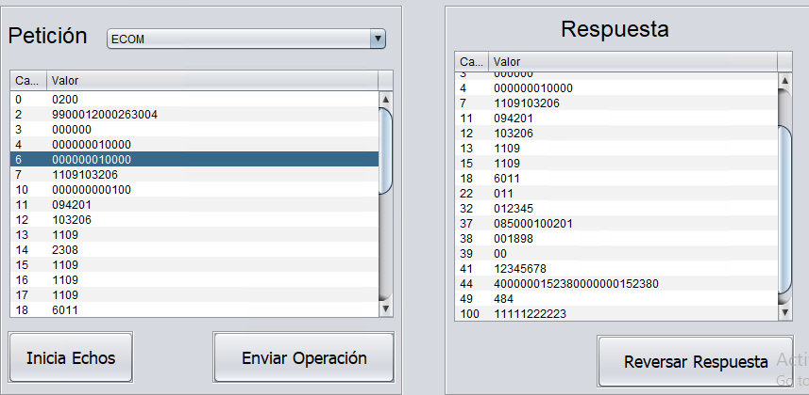
3.2 | Rechazar Transacción para un cuenta habiente de una colectiva. | 1.- Contar con acceso y permisos necesarios para Central Administrativa Datos de la prueba___________________________ Colectiva: Prueba SAAS Tarjeta: 9900012000263004 Monto: $1,000.00 Saldo Actual SaaS: $702.47 Saldo Actual TH: $1,523.80 | Exitoso | 1.- Buscar un medio de acceso que corresponda a una colectiva de tipo Cliente Cacao. 2.- En el tramatizador, realizar una transacción de tipo ECOM. 3.- Asignar el número de tarjeta, así como el monto deseado. 4.- Ejecutar la transacción, mediante el botón "Enviar Operación". | La transacción deberá ser rechazada, dado que el monto excede el saldo actual de la cuenta. | RECHAZADA: [2022-06-20 16:26:17.771] [ERROR] [ID_Mensaje:02101109103206400000112345678094201085000100201] ejecutaRegla(): Respuesta de la Regla [regla_ValidaMedioAcceso]: REGLA AUTORIZADA [2022-06-20 16:26:17.786] [ERROR] [ID_Mensaje:02101109103206400000112345678094201085000100201] insertaDetallesPoliza(): 1016-SALDO INSUFICIENTE EN CUENTA DE CLIENTE CACAO; ID_Cuenta: 682721, ID_Colectiva:148552, ID_TipoColectiva:34, ID_TipoCuenta:73, ID_CadenaComercial:148552 [2022-06-20 16:26:17.786] [ERROR] [ID_Mensaje:02101109103206400000112345678094201085000100201]autorizador.Exceptions.SaldoInsuficienteException: LA CUENTA NO TIENE SALDO SUFICIENTE PARA GENERAR EL MOVIMIENTO SOLICITADO [2022-06-20 16:26:17.802] [ERROR] [ID_Mensaje:02101109103206400000112345678094201085000100201] Poliza no creada: COMPRA SaaS Codigo de Respuesta: 51 [2022-06-20 16:26:17.802] [ERROR] [ID_Mensaje:02101109103206400000112345678094201085000100201] autorizaOperacion(): autorizador.Exceptions.AutorizadorGenericException: [ID_Mensaje:02101109103206400000112345678094201085000100201] Ocurrio un error al Ejecutar el Evento [SAAS01] No se generaron Polizas que reversar [2022-06-20 16:26:17.802] [ERROR] El Evento+MTI :isoPlugInEVERTEC12730210 , Responde con el Formato por Default | 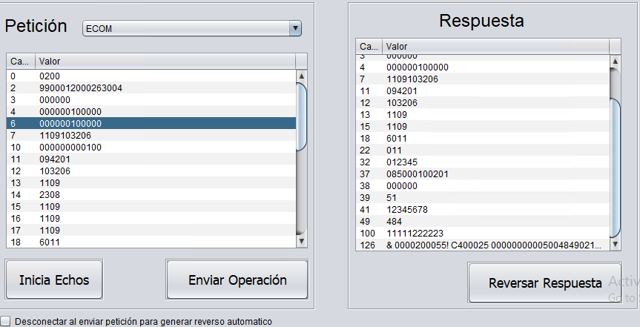
3.3 | Permitir Transacción para un cuenta habiente de una empresa. | 1.- Contar con acceso y permisos necesarios para Central Administrativa Datos de la prueba___________________________ Colectiva: Empresa Debito Prueba SAAS Tarjeta: 9900012011858860 Monto: $15.00 Saldo Actual SaaS: $702.47 Saldo Actual TH: $495.00 | Exitoso | 1.- Buscar un medio de acceso que corresponda a una colectiva de tipo Empresa. 2.- En el tramatizador, realizar una transacción de tipo ECOM. 3.- Asignar el número de tarjeta, así como el monto deseado. 4.- Ejecutar la transacción, mediante el botón "Enviar Operación". | La transacción deberá ser autorizada, siempre y cuando el monto no exceda el saldo actual de la cuenta. | { "ImporteOrigenMovimiento": "15.0000", "MonedaOrigenMovimiento": "484", "NumeroAfiliacionComercio": "0000000", "DescripcionComercio": "Member Financial Instis", "PaisComercio": "484", "DescripcionPais": "México", "SaldoDespuesMovimiento": "480.50", "ClaveMovimiento": "PB46", "MCC": "6011", "EstatusPostOperacion": "004", "DescripcionPostOperacion": "EN TRANSITO", "Autorizacion": "001899", "IDMovimiento": "1393360", "FechaMovimiento": "2022-06-20 16:53:27", "ConceptoMovimiento": "COMPRA SaaS", "TipoMovimientoCargoAbono": "Cargo", "ImporteMovimiento": "15.0000", "MonedaMovimiento": "MXN", "Referencia": "", "Observaciones": "" }
3.4 | Rechazar Transacción para un cuenta habiente de una empresa. | 1.- Contar con acceso y permisos necesarios para Central Administrativa Datos de la prueba___________________________ Colectiva: Empresa Debito Prueba SAAS Tarjeta: 9900012011858860 Monto: $500.00 Saldo Actual SaaS: $687.47 Saldo Actual TH: $480.50 | Exitoso | 1.- Buscar un medio de acceso que corresponda a una colectiva de tipo Empresa. 2.- En el tramatizador, realizar una transacción de tipo ECOM. 3.- Asignar el número de tarjeta, así como el monto deseado. 4.- Ejecutar la transacción, mediante el botón "Enviar Operación". | La transacción deberá ser rechazada, dado que el monto excede el saldo actual de la cuenta. | [2022-06-20 16:57:27.435] [ERROR] [ID_Mensaje:02101109103206400000112345678094201085000100201] El Mensaje ISO recibido no tiene el Campo [108] definido. [2022-06-20 16:57:27.450] [ERROR] [ID_Mensaje:02101109103206400000112345678094201085000100201] Ocurrio un Error al Obtenet los Tokens del Mensaje ISO8583 , Token :@TKNC6_1, SubElement : 1, LosValores : MCC01105S MCC01105S [2022-06-20 16:57:27.450] [ERROR] [ID_Mensaje:02101109103206400000112345678094201085000100201] Ocurrio un Error al Obtenet los Tokens del Mensaje ISO8583 , Token :@TKNC6_2, SubElement : 2, LosValores : MCC01105S MCC01105S [2022-06-20 16:57:27.450] [ERROR] [ID_Mensaje:02101109103206400000112345678094201085000100201] ejecutaRegla(): Respuesta de la Regla [regla_ValidaMedioAcceso]: REGLA AUTORIZADA [2022-06-20 16:57:27.466] [ERROR] [ID_Mensaje:02101109103206400000112345678094201085000100201] insertaDetallesPoliza(): 1016-SALDO INSUFICIENTE EN CUENTA DE CLIENTE CUENTAHABIENTE; ID_Cuenta: 1015543, ID_Colectiva:212103, ID_TipoColectiva:10, ID_TipoCuenta:3, ID_CadenaComercial:212098 [2022-06-20 16:57:27.466] [ERROR] [ID_Mensaje:02101109103206400000112345678094201085000100201]autorizador.Exceptions.SaldoInsuficienteException: LA CUENTA NO TIENE SALDO SUFICIENTE PARA GENERAR EL MOVIMIENTO SOLICITADO [2022-06-20 16:57:27.466] [ERROR] [ID_Mensaje:02101109103206400000112345678094201085000100201] Poliza no creada: COMPRA SaaS Codigo de Respuesta: 51 [2022-06-20 16:57:27.466] [ERROR] [ID_Mensaje:02101109103206400000112345678094201085000100201] autorizaOperacion(): autorizador.Exceptions.AutorizadorGenericException: [ID_Mensaje:02101109103206400000112345678094201085000100201] Ocurrio un error al Ejecutar el Evento [SAAS01] No se generaron Polizas que reversar
3.5 | Permitir Transacción para un cuenta habiente de una subempresa. | 1.- Contar con acceso y permisos necesarios para Central Administrativa Datos de la prueba___________________________ Colectiva: Subempresa Debito Prueba SAAS Tarjeta: 9900012046474446 Monto: $50.00 Saldo Actual SaaS: $687.47 Saldo Actual TH: $495.00 | Exitoso | 1.- Buscar un medio de acceso que corresponda a una colectiva de tipo Subempresa. 2.- En el tramatizador, realizar una transacción de tipo ECOM. 3.- Asignar el número de tarjeta, así como el monto deseado. 4.- Ejecutar la transacción, mediante el botón "Enviar Operación". | La transacción deberá ser autorizada, siempre y cuando el monto no exceda el saldo actual de la cuenta. | { "ImporteOrigenMovimiento": "50.0000", "MonedaOrigenMovimiento": "484", "NumeroAfiliacionComercio": "0000000", "DescripcionComercio": "Member Financial Instis", "PaisComercio": "484", "DescripcionPais": "México", "SaldoDespuesMovimiento": "445.00", "ClaveMovimiento": "PB46", "MCC": "6011", "EstatusPostOperacion": "004", "DescripcionPostOperacion": "EN TRANSITO", "Autorizacion": "001900", "IDMovimiento": "1393362", "FechaMovimiento": "2022-06-20 17:01:09", "ConceptoMovimiento": "COMPRA SaaS", "TipoMovimientoCargoAbono": "Cargo", "ImporteMovimiento": "50.0000", "MonedaMovimiento": "MXN", "Referencia": "", "Observaciones": "" }
3.6 | Rechazar Transacción para un cuenta habiente de una subempresa. | 1.- Contar con acceso y permisos necesarios para Central Administrativa Datos de la prueba___________________________ Colectiva: Subempresa Debito Prueba SAAS Tarjeta: 9900012046474446 Monto: $500.00 Saldo Actual SaaS: $637.47 Saldo Actual TH: $445.00 | Exitoso | 1.- Buscar un medio de acceso que corresponda a una colectiva de tipo Subempresa. 2.- En el tramatizador, realizar una transacción de tipo ECOM. 3.- Asignar el número de tarjeta, así como el monto deseado. 4.- Ejecutar la transacción, mediante el botón "Enviar Operación". | La transacción deberá ser rechazada, dado que el monto excede el saldo actual de la cuenta. | [2022-06-20 17:05:46.135] [ERROR] [ID_Mensaje:02101109103206400000112345678094201085000100201] Mensaje ISO8583 - NO SE DETIENE LA OPERACION PERO NO SE PUDO DECODIFICAR EL CAMPO 48 [2022-06-20 17:05:46.135] [ERROR] [ID_Mensaje:02101109103206400000112345678094201085000100201]null [2022-06-20 17:05:46.135] [ERROR] [ID_Mensaje:02101109103206400000112345678094201085000100201] El Mensaje ISO recibido no tiene el Campo [108] definido. [2022-06-20 17:05:46.135] [ERROR] [ID_Mensaje:02101109103206400000112345678094201085000100201] Ocurrio un Error al Obtenet los Tokens del Mensaje ISO8583 , Token :@TKNC6_1, SubElement : 1, LosValores : MCC01105S MCC01105S [2022-06-20 17:05:46.135] [ERROR] [ID_Mensaje:02101109103206400000112345678094201085000100201] Ocurrio un Error al Obtenet los Tokens del Mensaje ISO8583 , Token :@TKNC6_2, SubElement : 2, LosValores : MCC01105S MCC01105S [2022-06-20 17:05:46.135] [ERROR] [ID_Mensaje:02101109103206400000112345678094201085000100201] ejecutaRegla(): Respuesta de la Regla [regla_ValidaMedioAcceso]: REGLA AUTORIZADA [2022-06-20 17:05:46.167] [ERROR] [ID_Mensaje:02101109103206400000112345678094201085000100201] insertaDetallesPoliza(): 1016-SALDO INSUFICIENTE EN CUENTA DE CLIENTE CUENTAHABIENTE; ID_Cuenta: 1015537, ID_Colectiva:212102, ID_TipoColectiva:10, ID_TipoCuenta:3, ID_CadenaComercial:212099 [2022-06-20 17:05:46.167] [ERROR] [ID_Mensaje:02101109103206400000112345678094201085000100201]autorizador.Exceptions.SaldoInsuficienteException: LA CUENTA NO TIENE SALDO SUFICIENTE PARA GENERAR EL MOVIMIENTO SOLICITADO [2022-06-20 17:05:46.167] [ERROR] [ID_Mensaje:02101109103206400000112345678094201085000100201] Poliza no creada: COMPRA SaaS Codigo de Respuesta: 51 [2022-06-20 17:05:46.182] [ERROR] [ID_Mensaje:02101109103206400000112345678094201085000100201] autorizaOperacion(): autorizador.Exceptions.AutorizadorGenericException: [ID_Mensaje:02101109103206400000112345678094201085000100201] Ocurrio un error al Ejecutar el Evento [SAAS01] No se

